Deckblatt
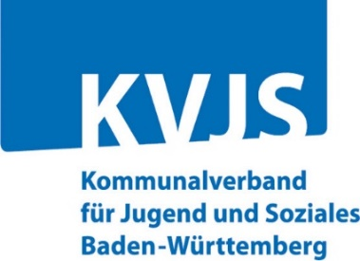
Erhebungsverfahren:
Personal EB
Erhebung des örtlichen Jugendamts
bei den Beratungsstellen

Anschrift der Beratungsstelle:

Land-/Stadtkreis:

Bitte senden Sie den ausgefüllten Fragebogen an
Anschrift des örtlichen Jugendamtes:

oder per E-Mail an (Mailanschrift örtliches Jugendamt):

Erfassung des Personalbestands der Beratungsstellen
für Erziehungs- und Familienberatung im Jahr 2023
Erhebung des örtlichen Jugendamtes bei den Beratungsstellen

Datum

Ansprechpartner/-in für eventuelle Rückfragen:

Herr / Frau
Tel
Fax
E-Mail

